상품제안서
라벨 플로라 파우치 | 상품코드: S30767

 |  |  |  |  |  |  | 02-713-8555 | www.synergygift.co.kr
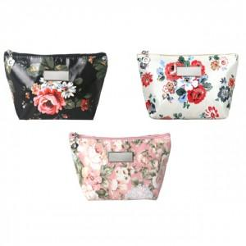

【상세/제작정보】 | <p>​</p>

【인쇄/포장옵션】 | 레이저, 스티커 / OPP(비닐)

【공급단가】 | 수량 | 100~ | 500~ | 1,000~ | 3,000~ | 5,000~
*VAT별도 | 단가 | 1,620원 | 1,580원 | 1,530원 | 1,460원 | 1,410원

【상품 URL】 | https://www.synergygift.co.kr:443/src/goods_detail.php?gdno=30767

